FCP展示会・商談会シート
ＦＣＰ展示会・商談会シート |  |  |  |  |  | 記入日 |  |  |  | 年 |  |  |  |  |  | ■ 出展企業紹介

 |  |  |  |  |  |  |  | 月 |  | 日 |  |  |  |  |  | 出展企業名 |  | 有限会社とん太ファミリー

 |  |  |  |  |  |  |  |  |  |  |  | 第３.1版
■ 商品特性と取引条件 |  |  |  |  |  |  |  |  |  |  |  |  |  |  |  | 年間売上高 |  |  |  | 従業員数 （社員○名、パート○名など） | 13名

商品名 | ロースハムスライス(無添加) |  |  |  |  |  |  |  |  |  |  |  |  |  |  | 代表者氏名 |  | 浦壁 ミチヨ |  |  | 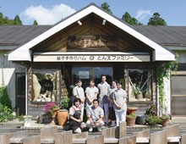 写真

 |  |  |  |  |  |  |  |  |  |  |  |  |  |  |  | メッセージ |  | 様々な食べ物が出まわる今だからこそ<子供や私たちが安心して食べられる食品>をテーマに、素材の豚を知り尽くした養豚業者と主婦たちによって始まった（とん太ファミリー）たくさんの人たちの出会いと協力とが現在につながり今後も≪安心≫と味の追求に終わりはありません。
提供可能時期 （最もおいしい時期を（ ）内に記載） | 通年 |  |  |  | 賞味期限／消費期限 |  |  |  | 賞味期限 |  | 製造日から15日 |  | 消費期限 |  | D+0日

主原料産地 （漁獲場所等） | 豚ロース肉（栃木県産） |  |  |  | JANコード （13桁もしくは８桁） |  |  |  | 4540896003212

内容量 | 80g |  |  |  | 希望小売価格 |  |  |  | 税抜 |  | ¥630 |  | 税込（切捨） |  | ¥680
 |  |  |  |  |  |  |  |  |  |  |  |  | 税率 | 8%
1ケースあたり入数 | 100個 |  |  |  | 保存温度帯 |  |  |  | 冷蔵 |  |  |  |  |  |  | ホームページ |  | http://www.tontafamily.co.jp

発注リードタイム | その他（翌日～14日） |  |  |  | 販売エリアの制限 |  |  |  | ● 無 ◯ 有→ |  |  |  |  |  |  | 会社所在地 | 〒 | 321-4104 | 益子町大沢317

最大・最小ケース納品単位 （◎ケース／日 など単位も記載） | 最大 | 480ヶ／月 | 最小 | 1ケース | ケースサイズ（重量） |  |  |  | 縦(㌢) × 横(㌢) × 高さ(㌢） |  |  |  |  |  | 重量（㌔） | 工場等所在地 | 〒
 |  |  |  |  |  |  |  |  | 44.0 |  | 32.0 |  | 26.0 |  | 15.0
認証等 （商品・工場・農場等） | □有機JAS □ISO ※ □HACCP ※ □農業生産工程管理(GAP) ※ |  |  |  |  |  |  |  |  |  |  |  |  |  |  | 担当者 |  |  |  | E - m a i l | tontahamu@tontafamily.co.jp

 | □その他(右に記入→) |  |  |  |  |  |  |  |  |  |  |  |  |  |  | T E L |  | 0285-72-7786 |  | F A X | 0285-72-8886
 | ※印のものは、具体的な取得内容を記載 →

ターゲット | 売り先 |  | □外食 □中食 □商社・卸売 □メーカー □スーパーマーケット □百貨店 □その他小売 □ホテル・宴会・レジャー （□業務用対応可能 □ギフト対応可能 ） □その他 （右に記入→） |  |  |  |  |  |  |  |  |  |  |  |  | ■ 生産・製造工程アピールポイント ※農産品の場合は栽培面積・年間収穫量なども記載

 |  |  |  |  |  |  |  |  |  |  |  |  |  |  |  | ■主原料は全て国産(主に栃木県産) ■直火スモークハウス、直火スモーク 昔からあるスモーク方法で、大手のマシンとは違い直火を使用し自然対流でスモークをする方法です。自然対流のため時間がかかり、生産効率が良くない為、ヨーロッパでも少なくなってきています。しかし、時間をかけて水分が抜くことができるため、お肉の細胞を壊し過ぎず旨味を凝縮することができ、しっとり感とお肉本来の旨味と食感を残すことができます。 ■ベーコン・ハムの製造工程 原料肉整形→ピックル液漬込み約10日→乾燥約3時間→燻製約16時間 →ベーコン：熱燻約2時間、ハム：ボイル2時間→冷却→包装→出荷

 | お客様 （性別・年齢層など）

利用シーン （利用方法・おすすめレシピ等） | 華やかスライス鍋 具材を薄い輪切りにして敷き詰めると華やかなお鍋に!ハムの旨味が野菜に染み込んだ逸品です。 1, すべての材料を薄い輪切りにして、鍋に敷き詰めます。 2, 野菜がくったりするまで火にかけたらポン酢でいただきます。

商品特徴 | 栃木県産の健康な豚肉を使用しボイルでしっとり仕上げた無添加のロースハムです。 約10日の長期熟成期間を設け、天然の山桜チップでじっくり直火スモークをしています。 手づくりだから引き出せる、お肉本来の食感と旨味、柔らかいけど芯のあるスモーク香が特徴です。

 |  |  |  |  |  |  |  |  |  |  |  |  |  |  |  | 写 真
 |  |  |  |  |  |  |  |  |  |  |  |  |  |  |  | 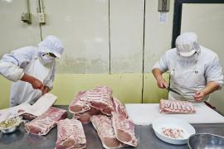 写真 |  |  | 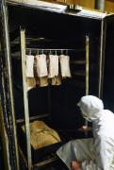 写真 |  | 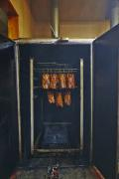 写真
■ 商品写真

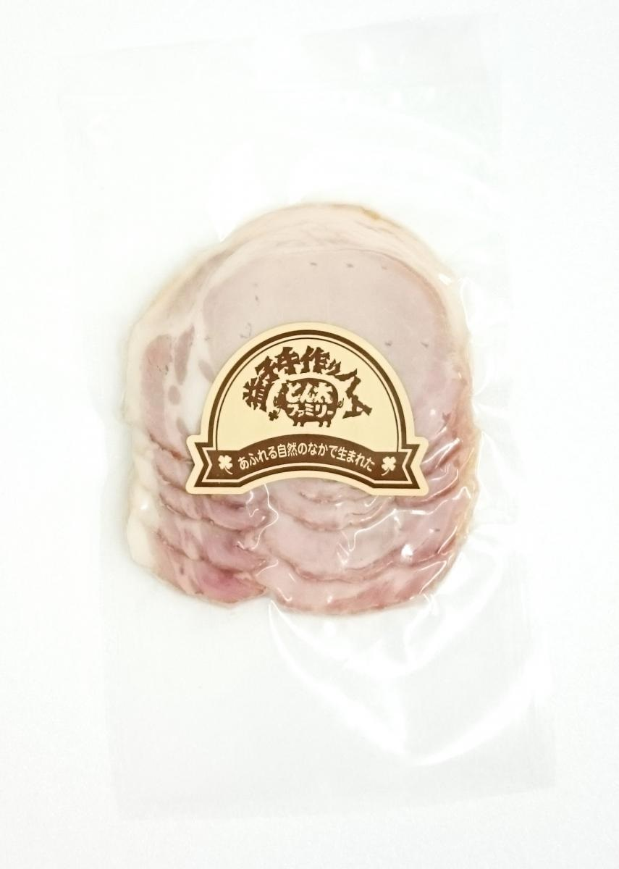 写真 商品の全体がわかる写真を貼付 |  |  |  |  | 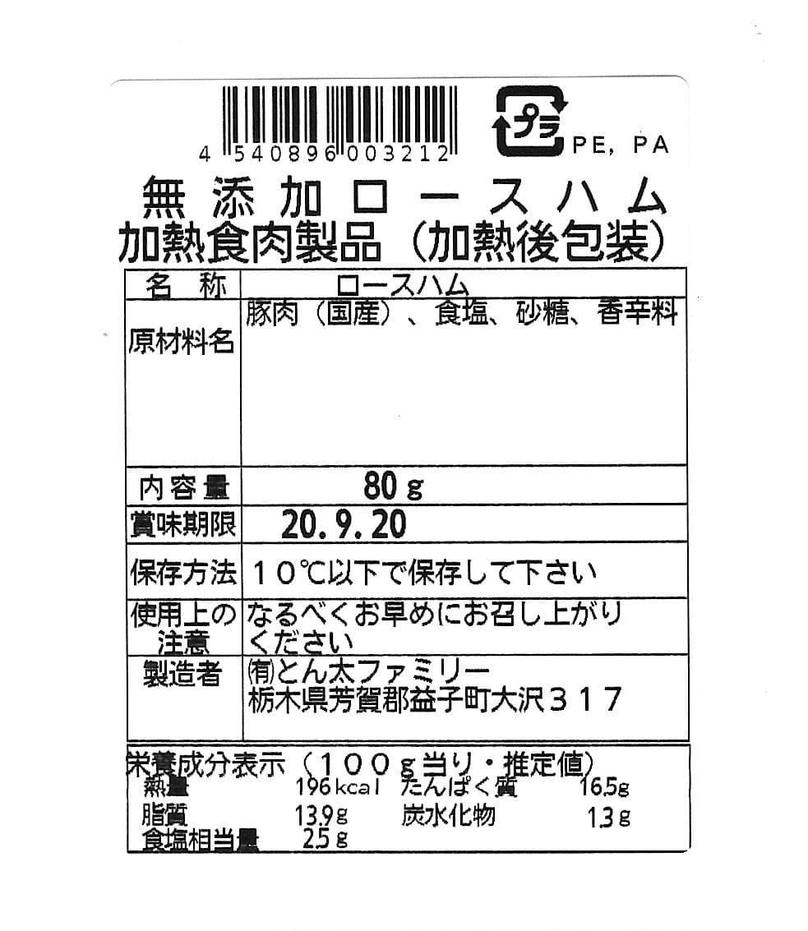 一括表示 （現物の写真を字が読めるように画像で貼付）

 |  |  |  |  |  |  |  |  |  |  |  |  |  |  |  | 職人の技が光る整形・残骨等処理技術 |  |  | タールが物語る直火スモークハウスの年季 |  | 自然対流の煙と仕上がったベーコン
 |  |  |  |  |  |  |  |  |  |  |  |  |  |  |  | ■ 品質管理情報

 |  |  |  |  |  |  |  |  |  |  |  |  |  |  |  | 商品検査の有無 |  | ◯ 無 ● 有→具体的に | 食味検査、重量検査、金属探知機(Feφ2.0、Sus304φ2.8)、製造チェックリスト・ロット番号での管理

 |  |  |  |  |  |  |  |  |  |  |  |  |  |  |  | 衛生管理への取組 |  | 生産・製造 工程の管理 | ■品質管理 食味検査、重量検査、金属探知機(Feφ2.0、Sus304φ2.8)、製造チェックリスト・ロット番号での管理、機械類チェックリスト管理

 |  |  |  |  | ア レ ル ギ ー 表 示 （ 特 定 原 材 料 ） ※使用している項目には☑が入っています。 |  |  |  |  |  |  |  |  |  |  |  |  | 従業員の管理 | ・従業員の体調 ・衛生チェックリスト管理

 |  |  |  |  | 表示義務有 |  | □えび □かに □小麦 □そば □卵 □乳 □落花生
 |  |  |  |  |  |  |  |  |  |  |  |  |  |  |  |  |  | 施設設備の管理
 |  |  |  |  | 表示を奨励 （任意表示） |  | □あわび □いか □いくら □オレンジ □カシューナッツ □キウイフルーツ □牛肉 □くるみ □ごま □さけ □さば □大豆 □鶏肉 □バナナ ☑豚肉 □まつたけ □もも □やまいも □りんご □ゼラチン □アーモンド

 |  |  |  |  |  |  |  |  |  |  |  |  |  |  |  | 危 機 管 理 体 制 |  | 担当者連絡先 | 担当者名または 担当部署名 | 溝口司 | 連絡先

 |  |  |  |  | 備考 |  | （当商品以外にアレルゲンを扱っている場合はその旨を記入） |  |  |  |  |  |  |  |  |  |  | 危機管理に関する対応や生産物賠償責任保険(PL保険)の加入など | PL保険加入
 |  |  |  |  |  |  | 本製品工場では、乳・小麦・大豆・牛・豚・鶏を含む製品を製造しております。

※今後ＦＣＰ事務局がシート普及拡大のためにセミナー等で掲載内容の紹介を行うことについて 右欄に○をして下さい。（無記入の場合は紹介しません。） |  |  |  |  |  |  |  |  |  |  |  |  |  | 承諾 ・ 拒否 |  | このシートは農林水産省フード・コミュニケーション・プロジェクト（FCP）により、作成されました。詳しくはhttp://www.maff.go.jp/j/shokusan/fcp/index.htmlをご覧下さい。

